Tabelle1
Bei der Dimensionierung der Leitungsquerschnitte wurde bis dato von einer 1:1-Verbindung von einem Aktorkanal zu einem Antrieb ausgegangen. Aufgrund der Möglichkeit mit SMI bis zu 16 Antriebe parallel zu schalten sind nun 1:n-Verbindungen möglich, d.h. von einem Kanal eines Aktors kann eine Anzahl n von Antrieben angesteuert werden. Dies bedeutet, dass sich auch die Ströme welche über die Leitung fließen um den Faktor n erhöhen. Der Leitungsdimensionierung ist daher entsprechende Beachtung zu schenken.
Das nachfolgende Schaltschema zeigt die Verteilung der Ströme und Spannungen bei Ansteuerung von parallel geschalteten Antrieben (M1 … Mn) über einen Kanal eines SMI-Aktors. Vom Aktor bis zum ersten Antrieb fließt die Summe aller Motornennströme n x I_{N}; zwischen erstem und zweitem Antrieb fließt ein um den Motornennstrom geringerer Strom (n-1) x I_{N}; bis hin zum letzten Antrieb in welchem nur noch der Motornennstrom I_{N} fließt. Aufgrund der Ströme fallen auf den einzelnen Leitungsabschnitten in Abhängigkeit von der Länge (L1, L2, ... Ln) und Querschnitt der Leitung unterschiedliche Spannungen (U_{L1}, U_{L2}, … U_{Ln}) ab, die die jeweilige Spannung am Motor(U_{M1}, U_{M2}, … U_{Mn}) reduzieren. Netzspannungsantriebe sind in der Regel für eine maximale Unterspannung von 230V -10% (207V) ausgelegt. Die Leitungen sind so auszulegen, dass am letzten Antrieb eine Spannung von 207 V nicht unterschritten wird.
Bitte geben Sie in der rechten Tabelle die Daten in den gelben Feldern ein. Rot markierte Felder zeigen eine nicht zulässige Auslegung.
 | Motornennstrom IN (A) |  |  | 0.6
 | Leitungslänge L1 bis zum ersten Motor (m) |  |  | 20
 | Leitungslänge L2 bis Ln bis zum letzten Motor (m) |  |  | 330
 | Versorgungsnennspannung UN (VAC od. VDC) |  |  | 230
 | Mindestspannung am Antrieb (VAC od. VDC) |  |  | 207
 | Am letzten Antrieb eines Stranges verfügbare Spannung
 | Kabelquerschnitt (mm2) | 0.75 | 1 | 1.5 | 2.5
 | Anzahl Antriebe
 | 1 | 229.4 | 229.6 | 229.7 | 229.8
 | 2 | 220.0 | 222.4 | 225.0 | 227.0
 | 3 | 215.0 | 218.7 | 222.4 | 225.5
 | 4 | 209.9 | 215.0 | 220.0 | 224.0
 | 5 | 204.9 | 211.3 | 217.5 | 222.4
 | 6 | 200.0 | 207.4 | 215.0 | 221.0
 | 7 | 194.9 | 203.7 | 212.5 | 219.5
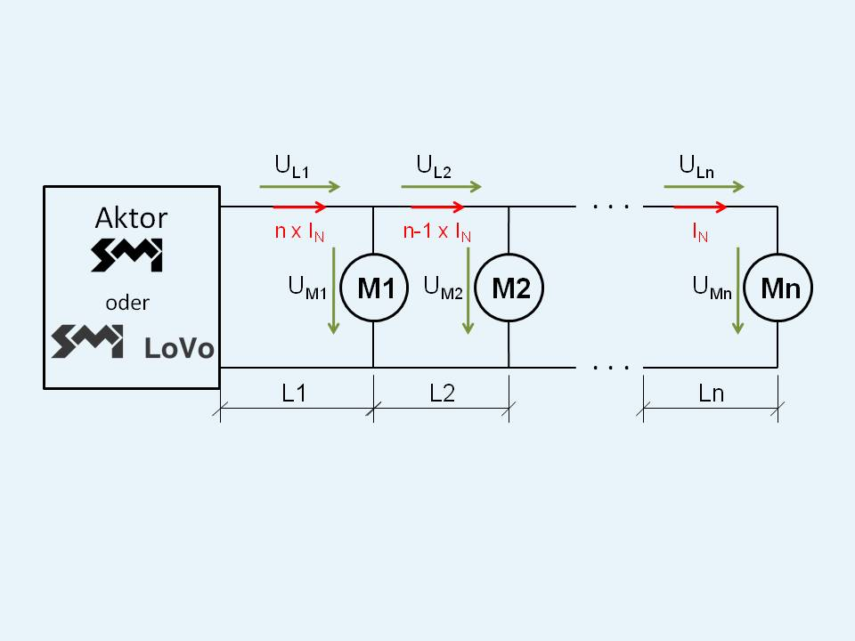
 | 8 | 189.9 | 200.0 | 209.9 | 217.9
 | 9 | 184.8 | 196.1 | 207.4 | 216.5
 | 10 | 179.9 | 192.4 | 204.9 | 215.0
 | 11 | 174.9 | 188.7 | 202.4 | 213.5
 | 12 | 169.8 | 184.8 | 200.0 | 211.9
 | 13 | 164.9 | 181.1 | 197.4 | 210.5
 | 14 | 159.9 | 177.4 | 194.9 | 209.0
 | 15 | 154.8 | 173.7 | 192.4 | 207.4
 | 16 | 149.8 | 169.8 | 189.9 | 206.0

Vorausgesetzt wird eine gleichmäßige Leitungsaufteilung zwischen erstem und letztem Antrieb!

